記入要領
特定給食施設運営状況票［記入要領］
給食実施の状況について全ての項目にご記入ください。
特にわかりにくい項目について〔記入要領〕を示しました。
〇数値は整数で記入する(範囲で記入しないこと)
〇選択肢は〇か✓で記入する
〇＊マークがある箇所が変更になった場合は、「給食届出事項変更届」を速やかに提出すること
⑨責任者職・氏名
設置者…施設を設置した者
法人の場合は、その名称、主たる事務所
の所在地及び代表者の氏名
<例>都立病院～東京都知事
事業所～代表取締役社長
施設長…<例>病院長○○
代表取締役○○
支店長○○
部門管理者…施設側の給食部門の責任者
<例>厚生部長○○○
栄養管理者・食品衛生責任者
所属は施設・委託会社どちらかわかる
ように記入
※空欄がないように

①厚生部門（総務等）の担
当者連絡先
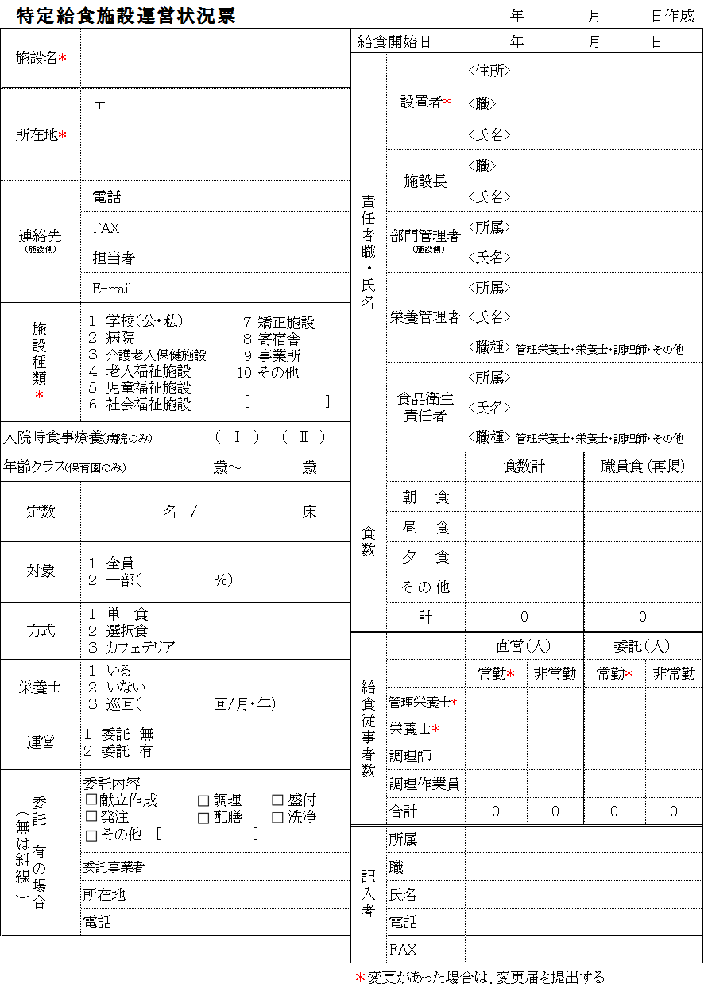

②10その他の場合は種類
を[ ]に記入
⑨
①

③入院時食事療養費
…病院のみ記入
年齢クラス
…保育園のみ記入
②

⑩食数(1日当たり)
・おやつは昼食の一部と考える
ので食数としては計上しない
・補食はその他に計上する
・職員食がある場合は、再掲部
分に記入する
・再掲なので、食数計に職員食
を含める
*食数が大幅に変動がある場合は、変更届を出す
④定数
病院は許可病床
それ以外は施設定員(入
所定員)
③
④
⑩
⑤
⑤対象
一部の時は対象の何％を
想定しているかを記入
*
⑥
⑪
⑦
⑥方式
単一食：献立が1種類
カフェテリア：主食・主
菜・副菜ごとに選択可
⑧
⑪給食従事者数
・非常勤にパートも含む
＊管理栄養士・栄養士の「常
勤」(直営・委託問わず)の合
計の員数が変更した場合は変
更届を出す
⑦栄養士
いる：常勤のみ(1日8時
間、週5日以上勤務する
者)

⑧委託
・有の場合は委託内容の該当項目に☑、所在地は本社所在地を記入
・無の場合は斜線を引く

【様式ダウンロード方法】
 | 1.文京区HPよりサイト内検索で「特定給食」で検索
 | (URL:https://www.city.bunkyo.lg.jp/hoken/kenko/eyo/kyushoku.html)
 | 2.特定給食施設のページより、「特定給食施設運営状況票」をダウンロード
 | PDFとエクセル形式があります。
 | 様式を変更しないこと。様式を変更した場合は、受理できないことがあります。

【提出方法】
 | 片面 1部
 | 電子申請、郵送、メール又は窓口持参
 | ※FAXでは受理できません。
【提出・問い合わせ先】
 | 文京区 文京保健所 健康推進課 栄養指導担当
 | 住所：〒112-8555 東京都文京区春日1-16-21
 | 電話：03-5803-1124（直通）
 | メール：b-eiyou@city.bunkyo.lg.jp

